AMH
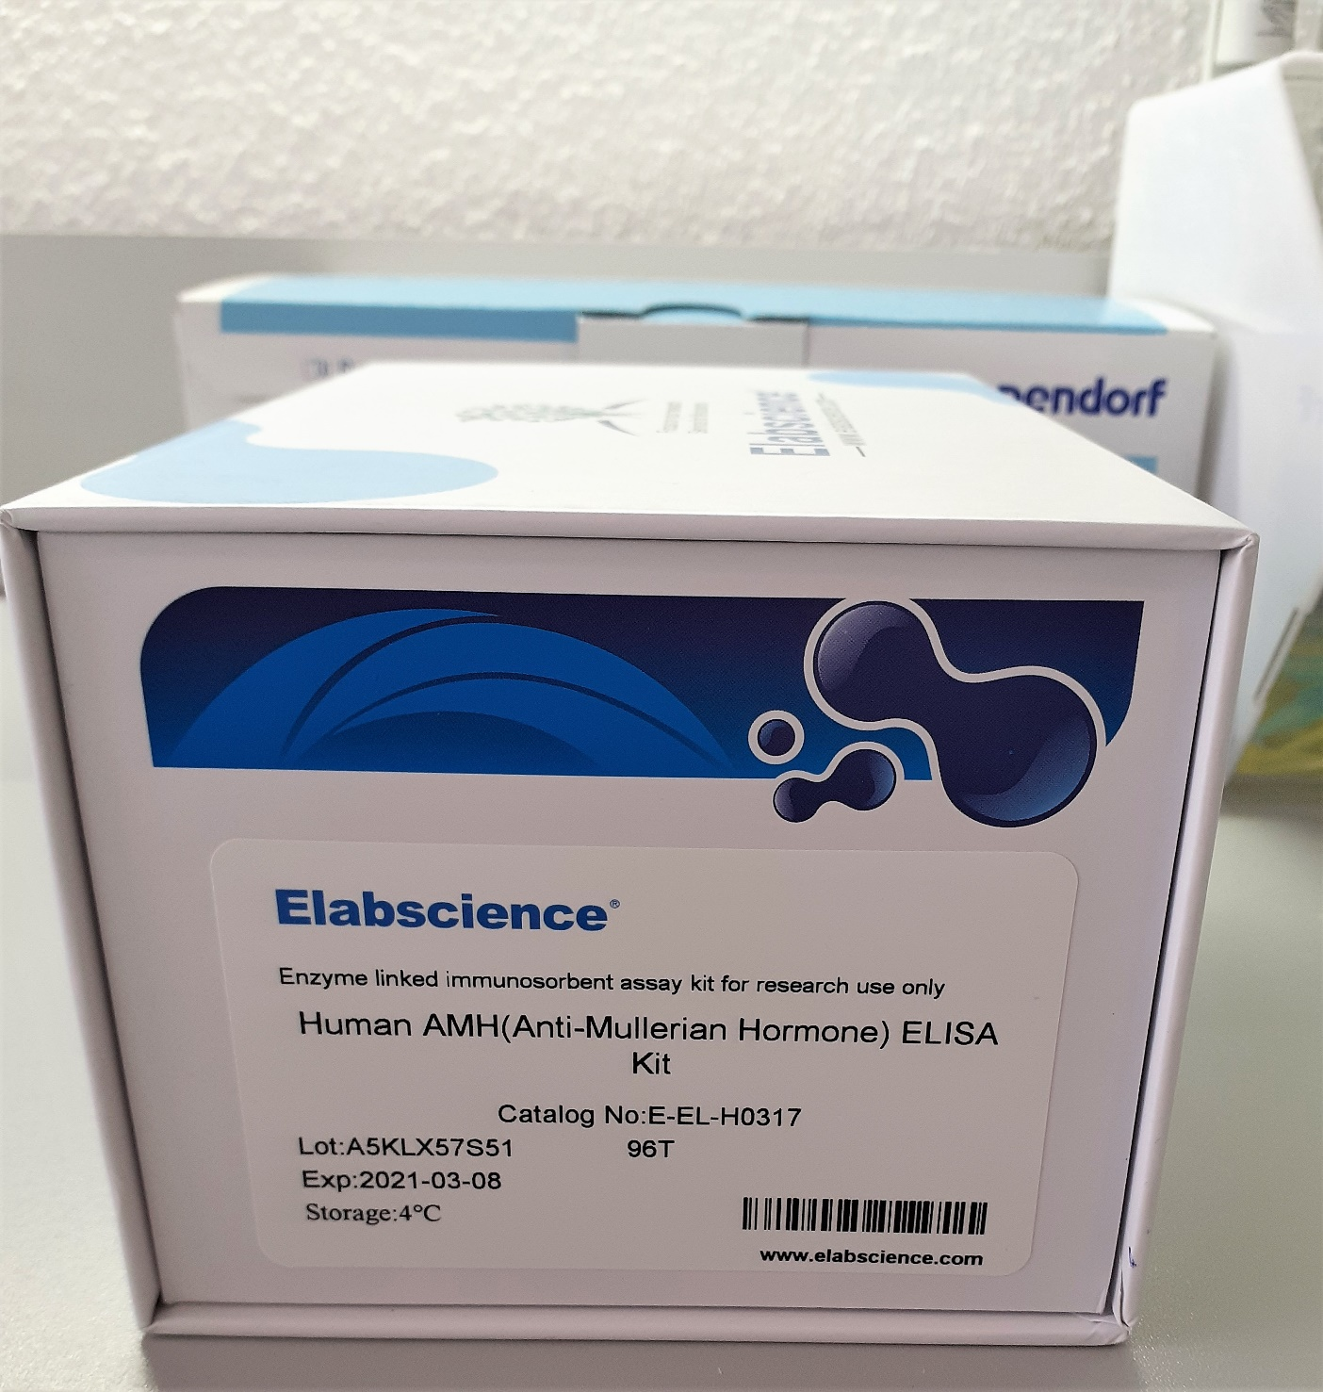
2.542 | 0.683 | 0.275 | 0.189 | 0.263 | 0.136 | 0.221 | 0.395 | 1.153 | 0.266 | 0.592 | 0.163
1.816 | 0.244 | 0.318 | 0.122 | 0.368 | 0.632 | 0.625 | 0.706 | 0.838 | 0.315 | 0.607 | 0.464
1.265 | 0.298 | 0.329 | 0.171 | 0.286 | 0.19 | 1.416 | 0.322 | 0.561 | 0.528 | 0.532 | 0.606
0.745 | 0.212 | 0.367 | 0.344 | 0.377 | 2.463 | 1.12 | 0.173 | 0.364 | 0.428 | 0.512 | 0.348
0.403 | 0.346 | 1.155 | 0.269 | 0.833 | 0.611 | 0.446 | 0.33 | 0.251 | 0.331 | 0.189 | 0.381
0.217 | 0.182 | 0.746 | 0.289 | 0.42 | 0.192 | 0.2 | 0.497 | 0.684 | 0.455 | 0.385 | 0.348
0.139 | 0.277 | 0.9 | 1.084 | 0.898 | 0.189 | 0.219 | 0.499 | 0.582 | 0.183 | 0.394 | 0.454
0.056 | 0.937 | 0.635 | 0.172 | 0.448 | 0.278 | 0.419 | 2.165 | 0.358 | 0.332 | 1.132 | 0.336

AMH
2.486 | 6000
1.76 | 3000
1.209 | 1500
0.689 | 750
0.347 | 375
0.161 | 187.5
0.083
 | abs | abs-blank | expected | result
std1 | 2.542 | 2.486 | 6000 | 5969.8477559
std2 | 1.816 | 1.76 | 3000 | 3060.437328
std3 | 1.265 | 1.209 | 1500 | 1536.6294329
std4 | 0.745 | 0.689 | 750 | 640.17442413
std5 | 0.403 | 0.347 | 375 | 337.28859477
std6 | 0.217 | 0.161 | 187.5 | 268.07144013
std7 | 0.139 | 0.083
blank | 0.056

Numune | absorbans | abs-blank | result
Canan Uygur | 0.683 | 0.627 | 568.38217637
Sefanur Doğanay | 0.244 | 0.188 | 273.94402032
Rukiye Hangül | 0.298 | 0.242 | 289.94302692
Melike Ayyıldız | 0.212 | 0.156 | 267.13953008
Aynur Şemsedli | 0.346 | 0.29 | 308.925873 |  |  |  |  |  | concentration (pg/ml)
Melek Ersoy | 0.182 | 0.126 | 262.56922628
Ayşe Altekin | 0.277 | 0.221 | 283.04722773
Leyla Aktepe | 0.937 | 0.881 | 909.92714733 |  |  |  |  | (1-30): Rep. Obez 1
Merve Merdan | 0.275 | 0.219 | 282.43522133 |  |  |  |  | (31-59): Rep. Obez 2
Kübra Ülkü Üney | 0.318 | 0.262 | 297.30792932 |  |  |  |  | (60-88): Rep. Kontrol
Yasemin Tut | 0.329 | 0.273 | 301.69025837
Kübra Dembasan | 0.367 | 0.311 | 318.64006413
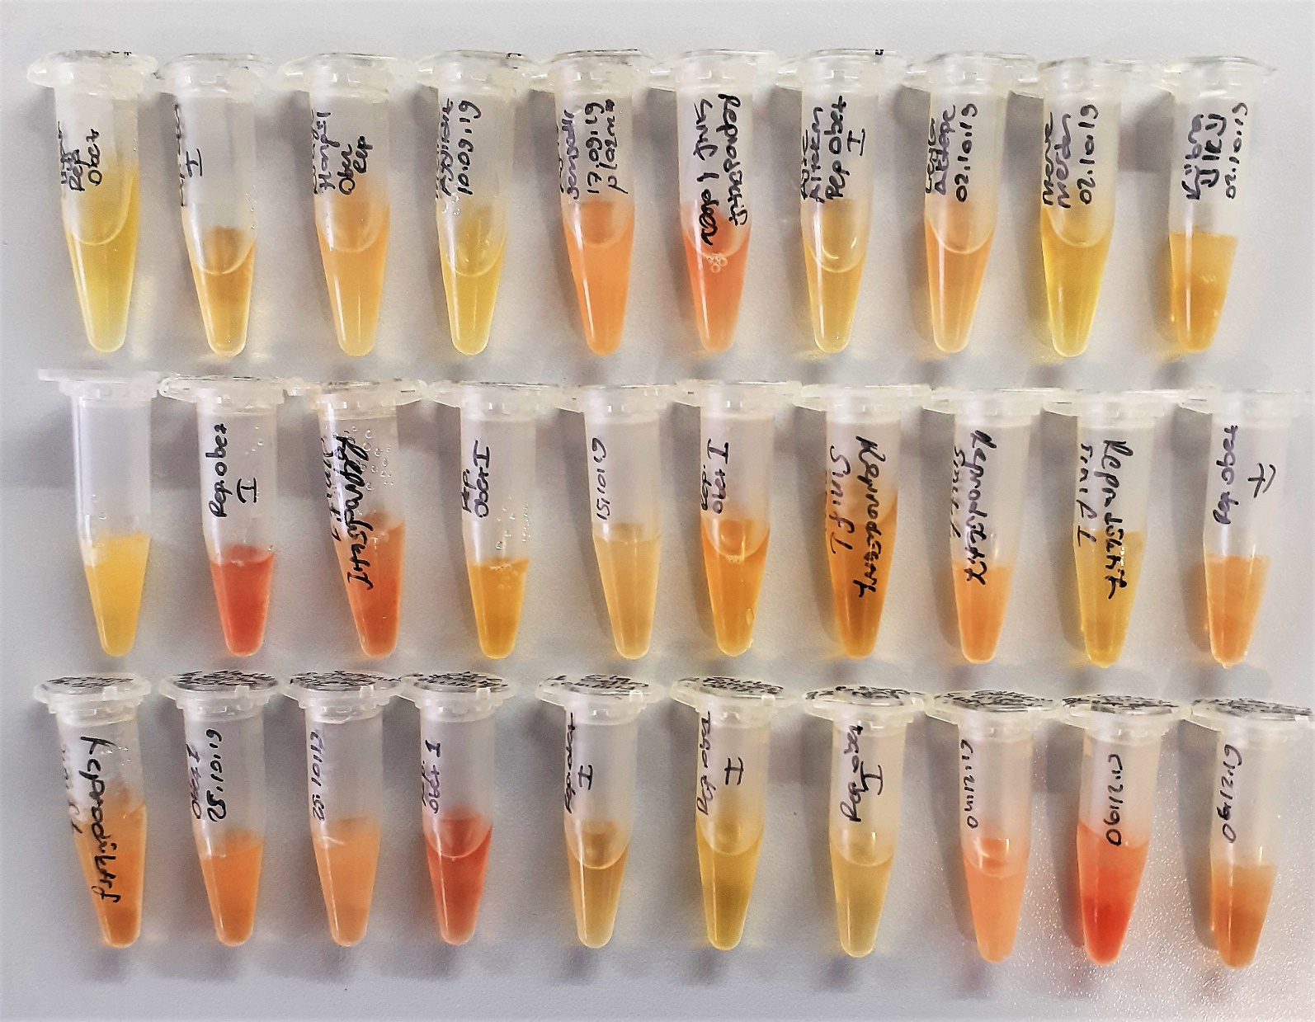
Hatice Taş | 1.155 | 1.099 | 1303.1336165
Gülfidan Gündoğdu | 0.746 | 0.69 | 641.393633
Tevriz Aki | 0.9 | 0.844 | 852.36609008
Aynur Akkaya | 0.635 | 0.579 | 517.93603973
Aynur Demir | 0.189 | 0.133 | 263.47905317
Özlem İşler | 0.122 | 0.066 | 258.68028068
Esra Öztürk | 0.171 | 0.115 | 261.33205925
Tuğba Gür | 0.344 | 0.288 | 308.04544832
Hülya Gümüştekin | 0.269 | 0.213 | 280.64588357
Nadide Zeliha Akın | 0.289 | 0.233 | 286.88265117
Şerefnur Erkoç | 1.084 | 1.028 | 1164.9206635
Özge Yalçınkaya | 0.172 | 0.116 | 261.43480368
Ela Ceylan | 0.263 | 0.207 | 278.92656797
Sultan Kılıçöz | 0.368 | 0.312 | 319.12404032
Büşra Hatun Bal | 0.286 | 0.23 | 285.897537
Gökçesu Çılga | 0.377 | 0.321 | 323.56735373
Sevda Üçer | 0.833 | 0.777 | 754.91049437
Sevcan Karakaya | 0.42 | 0.364 | 346.97109488
Hilal Aydın | 0.898 | 0.842 | 849.33053892
Sultan Tehneldere | 0.448 | 0.392 | 364.14412992
Özlem Bozkurt | 0.136 | 0.08 | 258.961392
Fatma Saygılı | 0.632 | 0.576 | 514.93195328
Hatice Sarıyar | 0.19 | 0.134 | 263.61680868
Ayfer Pekdoğan | 2.463 | 2.407 | 5603.550092
Sultan Duman | 0.611 | 0.555 | 494.39350325
Büşra Kurumanoğlu | 0.192 | 0.136 | 263.89815488
Rabia Karakaya | 0.189 | 0.133 | 263.47905317
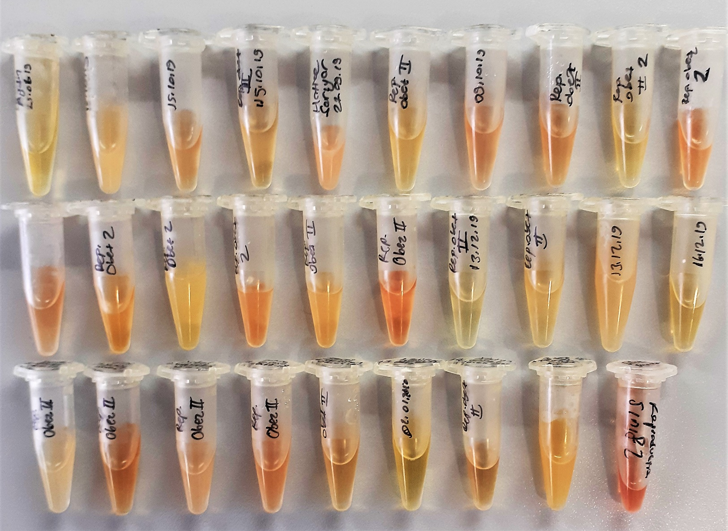
Şekernaz Cebeci | 0.278 | 0.222 | 283.35614852
Neslihan Kaplan | 0.221 | 0.165 | 268.85197925
Sultan Güler | 0.625 | 0.569 | 507.99049533
Muazzez Şengöz | 1.416 | 1.36 | 1895.483888
İkra Yanılmaz | 1.12 | 1.064 | 1233.7750829
Nuray Domurcuk | 0.446 | 0.39 | 362.866913
Rabia Erdal | 0.2 | 0.144 | 265.10134208
Aynur Denek | 0.219 | 0.163 | 268.45781957
Kübra Erciyes | 0.419 | 0.363 | 346.38597557
Ümran Onay | 0.395 | 0.339 | 332.92663013
Esra Kızılyar | 0.706 | 0.65 | 594.142425
Saadet Altuner | 0.322 | 0.266 | 298.87427268
Elif Şahin | 0.173 | 0.117 | 261.53949317
Sibel Çekirdek | 0.33 | 0.274 | 302.10032228
Zehra Torun | 0.497 | 0.441 | 397.86629693
Sevgi Demirel | 0.499 | 0.443 | 399.34190997
Leyla Yavuz | 2.165 | 2.109 | 4331.0795189
Fatma Güneş | 1.153 | 1.097 | 1299.1060848
Yeliz Gün | 0.838 | 0.782 | 761.88181572
Dilek Demet | 0.561 | 0.505 | 448.94491325
Funda Bulut Arıkan | 0.364 | 0.308 | 317.19980592
Mahide Gül | 0.251 | 0.195 | 275.69800325
Ayşe Arslan | 0.684 | 0.628 | 569.48079152
Hatice Durmaz | 0.582 | 0.526 | 467.44105028
Türkan Erarslan | 0.358 | 0.302 | 314.37180612
Makbule Altıntaç | 0.266 | 0.21 | 279.777473
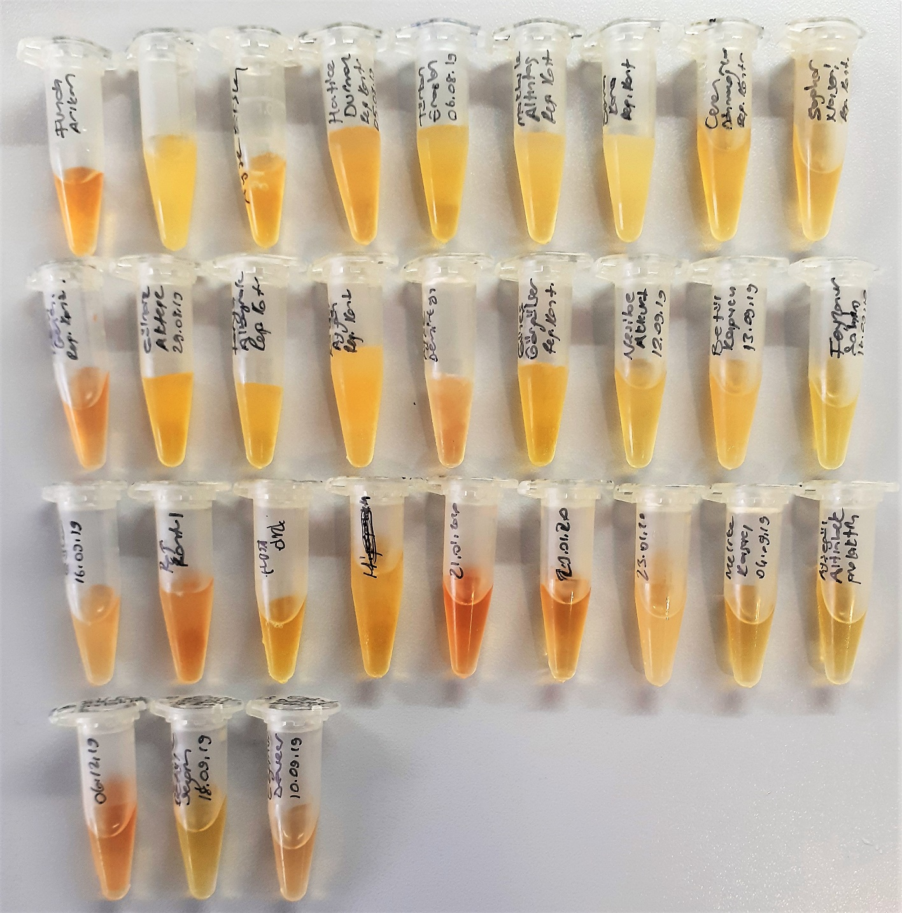
Sena Kara | 0.315 | 0.259 | 296.15359493
Ceren Dönmezoğlu | 0.528 | 0.472 | 421.61260352
Saghar Naseri | 0.428 | 0.372 | 351.72207152
Özge İrem Genç | 0.331 | 0.275 | 302.51233125
Gülnaz Aktepe | 0.455 | 0.399 | 368.67565853
Ferya Albayrak | 0.183 | 0.127 | 262.69336637
Kader Aygün | 0.332 | 0.276 | 302.92628528
Ayşe Demirkaya | 0.592 | 0.536 | 476.55021888
Güneş Görgülüer | 0.607 | 0.551 | 490.57867053
Nesibe Akkurt | 0.532 | 0.476 | 424.81279728
Betül Kapucu | 0.512 | 0.456 | 409.12303808
Feyzanur Şahin | 0.189 | 0.133 | 263.47905317
Senanur Güler | 0.385 | 0.329 | 327.64922973
Ayşegül Gök | 0.394 | 0.338 | 332.39013732
Neriman Gülbahar | 1.132 | 1.076 | 1257.2867333
Ayşenur Küçük | 0.163 | 0.107 | 260.58012597
Eda Dedebalı | 0.464 | 0.408 | 374.64195392
Emine Poyrazoğlu | 0.606 | 0.55 | 489.629825
Sümeyye Taş | 0.348 | 0.292 | 309.81407792
Melike Kosacı | 0.381 | 0.325 | 325.59273125
Ayşegül Altınbek | 0.348 | 0.292 | 309.81407792
Elif Alsancak | 0.454 | 0.398 | 368.02246212
Emine Betül Sezgin | 0.336 | 0.28 | 304.601552

